Admin

 | MODELE REVUE D'AFFAIRE VERTICAL
Conditions de paiement :
Délais (contractuels): | Date : |  | Remarque:
Début montage (prévisionnel): | Date : |  | Remarque:
Fin de montage (prévisionnel): | Date : |  | Remarque:
Réception Client : | Date : |  | Remarque:
Pénalités : | Oui : | FALSE | Non : | FALSE

Contact 1 : Administratif | Nom :
 | Tel :
 | Mail :
Contact 2 : Technique | Nom :
 | Tel :
 | Mail :

Liste des points en attente de décision du client :

Opportunité de bonifier l'affaire et/ou risque majeurs - prescriptions particulières :

Affaire acceptée le :
Commentaires : | Oui : | FALSE | Non : | FALSE
 | Si oui :

Nota : La signature de ce document par le Représentant du Service Travaux vaut acceptation et il s'engage à réaliser cette affaire dans les conditions énumérées ci-dessus.

Technique
Caractéristiques générales
FR |  |  | EN
Type de monte-charge : |  | Non accompagné / Goods only | Goodslift type :
Dimensions utiles plateforme (Lxlxh) (mm) : |  |  | Platform usable dimensions (Lxlxh) (mm) :
Capacité (kg) : |  |  | Capacity (kg) :
Nombre d'arrêts (incluant niveau de départ) : |  |  | Number of stops :
Hauteur totale entre sols (mm) : |  |  | Total FFL (mm) :
Hauteur sous plafond (dernier niveau) (mm) : |  |  | Headroom (mm) :
Fosse ou rampe d'accès : |  |  | Pit or ramp :
Gaine de protection périphérique : |  |  | Structure / cladding :
Si gaine existante, dimensions (Lxlxh) (mm) : |  |  | Existing shaft dimensions (Lxlxh) (mm) :
Tension d'alimentation : |  |  | Power supply :
Position/distance armoire électro-hydraulique : |  |  | Position/distance of powerpack :

Observations et précisions

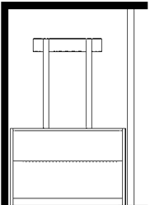
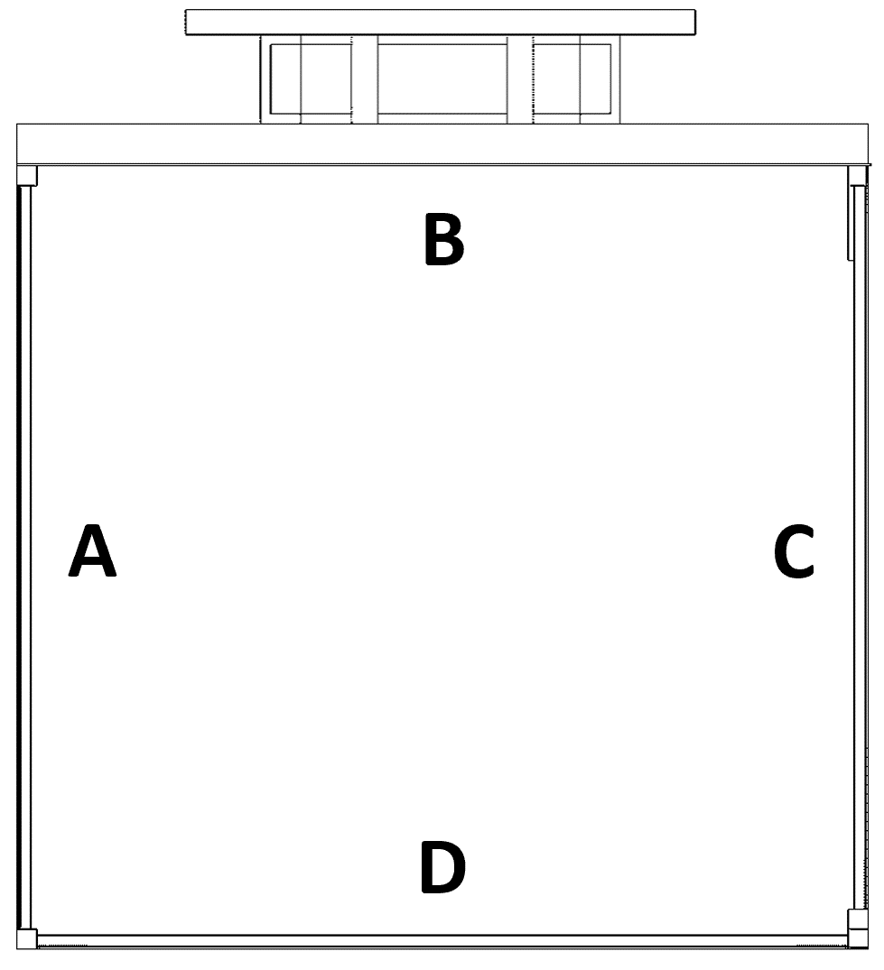

 | Hauteur sous plafond :

 | Face d'accès niveau 4 :

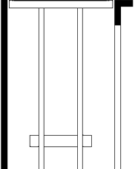

 | Course entre sols niveaux 3 et 4 :

 | Face d'accès niveau 3 :

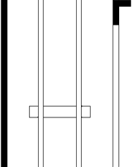

 | Course entre sols niveaux 2 et 3 :

 | Face d'accès niveau 2 :

 |  |  | Course totale :

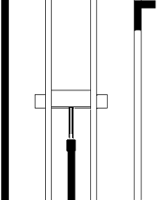

 | Course entre sols niveaux 1 et 2 (mm):

 | Face d'accès niveau 1 :

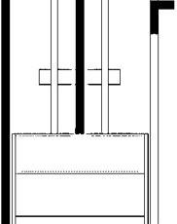

 | Course entre sols niveaux 0 et 1 :

 | Face d'accès niveau 0 :

 | Hauteur de la fosse / rampe :

